Sheet1


 |  |  |  |  |  | Prénom :
 |  |  |  |  |  | Nom :

Jour 1 |  |  | Jour 2 |  |  | Jour 3 |  |  | Jour 4

Date : |  |  | Date : |  |  | Date : |  |  | Date :
MATIN |  |  | MATIN |  |  | MATIN |  |  | MATIN
 | MESURE 1 | MESURE 2 |  | MESURE 1 | MESURE 2 |  | MESURE 1 | MESURE 2 |  | MESURE 1 | MESURE 2 |  | x | x | 0
SYSTOLIQUE |  |  | SYSTOLIQUE |  |  | SYSTOLIQUE |  |  | SYSTOLIQUE |  |  |  | x | x | 0
DIASTOLIQUE |  |  | DIASTOLIQUE |  |  | DIASTOLIQUE |  |  | DIASTOLIQUE |  |  |  | x | x | 0
POULS |  |  | POULS |  |  | POULS |  |  | POULS |  |  |  | x | x | 0
SOIR |  |  | SOIR |  |  | SOIR |  |  | SOIR |  |  |  | x | x | 0
 | MESURE 1 | MESURE 2 |  | MESURE 1 | MESURE 2 |  | MESURE 1 | MESURE 2 |  | MESURE 1 | MESURE 2 |  | x | x | 0
SYSTOLIQUE |  |  | SYSTOLIQUE |  |  | SYSTOLIQUE |  |  | SYSTOLIQUE |  |  |  | x | x | 0
DIASTOLIQUE |  |  | DIASTOLIQUE |  |  | DIASTOLIQUE |  |  | DIASTOLIQUE |  |  |  | x | x | 0
POULS |  |  | POULS |  |  | POULS |  |  | POULS |  |  |  | x | x | 0
 |  |  |  |  |  |  |  |  |  |  |  |  | x | x | 0
Jour 5 |  |  | Jour 6 |  |  | Jour 7 |  |  | BILAN |  |  |  | x | x | 0
 |  |  |  |  |  |  |  |  |  |  |  |  | x | x | 0
Date : |  |  | Date : |  |  | Date : |  |  | Semaine | du au
MATIN |  |  | MATIN |  |  | MATIN |  |  | MOYENNE |  |  | x | x | x | x | x | x | x | x | x | x | x | x
 | MESURE 1 | MESURE 2 |  | MESURE 1 | MESURE 2 |  | MESURE 1 | MESURE 2 |  | MATIN | SOIR | x | x | x | x | x | x | x | x | x | x | x | x
SYSTOLIQUE |  |  | SYSTOLIQUE |  |  | SYSTOLIQUE |  |  | SYSTOLIQUE |  |  | 0 | 0 | 0 | 0 | 0 | 0 | 0 | 0 | 0 | 0 | 0 | 0
DIASTOLIQUE |  |  | DIASTOLIQUE |  |  | DIASTOLIQUE |  |  | DIASTOLIQUE
POULS |  |  | POULS |  |  | POULS |  |  | POULS |  |  | x | x | x | x | x | x | x | x | x | x | x | x
SOIR |  |  | SOIR |  |  | SOIR |  |  | MOYENNE |  | NOMBRE | x | x | x | x | x | x | x | x | x | x | x | x
 | MESURE 1 | MESURE 2 |  | MESURE 1 | MESURE 2 |  | MESURE 1 | MESURE 2 | HEBDOMADAIRE |  | DE MESURE | 0 | 0 | 0 | 0 | 0 | 0 | 0 | 0 | 0 | 0 | 0 | 0
SYSTOLIQUE |  |  | SYSTOLIQUE |  |  | SYSTOLIQUE |  |  | SYSTOLIQUE |  | 0
DIASTOLIQUE |  |  | DIASTOLIQUE |  |  | DIASTOLIQUE |  |  | DIASTOLIQUE
POULS |  |  | POULS |  |  | POULS |  |  | POULS
Si par erreur vous inscrivez une lettre ou encore une mesure
qui est impossible dans une case, la case deviendra rouge.
Vous pouvez alors corriger l’erreur.
Si l’erreur n’est pas corrigée, ne vous inquiétez pas,
la moyenne se calculera tout de même correctement.

Merci de prendre soin de votre santé. Complétez cette grille et partagez les résultats avec les professionnels de la santé est une excellente initiative! À la maison, la pression artérielle devrait être en moyenne de moins de 135/85 mm Hg. Pour les personnes atteintes de diabète, une pression artérielle inférieure à 130/80 mm Hg serait préférable. Toutes les valeurs obtenues à la suite des mesures de pression artérielle que vous avez faites doivent être notées même celles qui paraissent trop élevées ou trop basses.

Vous devez entrer la date sous le format JJ/MM/AAAA
 |  |  |  |  |  |  |  |  | Exemple

 |  |  |  |  |  |  |  |  | Date : | 12/05/2021
 |  |  |  |  |  |  |  |  | MATIN
 |  |  |  |  |  |  |  |  |  | MESURE 1 | MESURE 2
 |  |  |  |  |  |  |  |  | SYSTOLIQUE | 600
 |  |  |  |  |  |  |  |  | DIASTOLIQUE
Vous devez entrer les valeurs des mesures que vous avez faites dans les cases comme suit:
- SYSTOLIQUE : Chiffre du haut exemple 140
- DIASTOLIQUE : Chiffre du bas exemple 90
 |  |  |  |  |  |  |  |  | POULS
 |  |  |  |  |  |  |  |  | SOIR
 |  |  |  |  |  |  |  |  |  | MESURE 1 | MESURE 2
 |  |  |  |  |  |  |  |  | SYSTOLIQUE
 |  |  |  |  |  |  |  |  | DIASTOLIQUE
 |  |  |  |  |  |  |  |  | POULS

 |  |  |  | 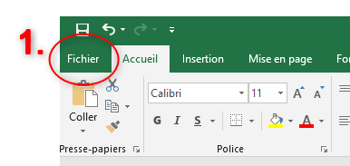 Pour Imprimer votre fichier: 1-Sélectionner l'onglet fichier en haut à gauche de l'écran |  |  |  |  |  | 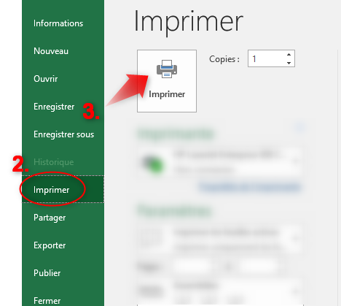 Pour Imprimer votre fichier: 2- Selectionner l'onglet imprimer 3-Appuyer sur Imprimer

